상품제안서
1도인쇄 코르크코스터 컵받침 11종 | 상품코드: S13102

 |  |  |  |  |  |  | 02-713-8555 | www.synergygift.co.kr
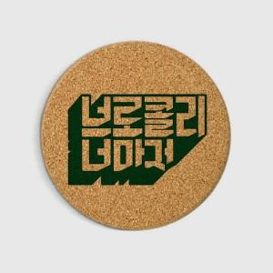 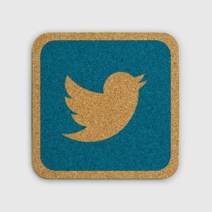

【상세/제작정보】

【인쇄/포장옵션】 | 실크 / OPP(비닐)

【공급단가】 | 수량 | 1,000~ | 2,000~ | 3,000~ | 5,000~ | 10,000~
*VAT별도 | C903 | 750원 | 710원 | 680원 | 650원 | 630원
 | C953 | 860원 | 810원 | 780원 | 740원 | 720원
 | C603hx | 1,010원 | 950원 | 920원 | 870원 | 840원
 | C10010R | 1,100원 | 1,040원 | 1,000원 | 950원 | 920원

【상품 URL】 | https://synergygift.co.kr:443/src/goods_detail.php?gdno=18000

